灯光系统
深圳创新创业学院灯光音响视频舞美舞台设备采购安装施工项目
项目名称：灯光系统 |  |  |  |  |  |  |  | 日期：
序号 | 品牌 | 产品名称 | 型号 | 产品规格参数 | 数量 | 单位 | 单价(元) | 金额(元) | 备注
一、灯光
A1.1 |  | 295W超级光束灯 | CF-295 | 源：AC220V-240V 50/60Hz 耗电量：450W 色温：8500K 使用寿命：1200-2000小时（制造商额定使用寿命） 颜色：带有13种颜色+白光，彩虹效果。 图案：带有13个固定图案片+白光。 棱镜：一个旋转8+16+24蜂窝棱镜可以双向旋转，一个旋转24棱镜可以双向旋转， 镜头：高精密胶合光学镜头。 柔光效果：可调节柔光的光斑角度。 光圈：七级光束调节。 调焦：线性调焦。 调光：1-100%线性调节。 投射光范围：X向540°，Y向250°，可自动校正定位。 光束角度：平行光束角：0-3.8°. 频闪： 频闪（0.5-9次/秒）。 马达数量：共15个超静音马达。 控制方式：国际标准DMX512 其他功能：远程控制灯泡开关功能，显示灯具、灯泡使用时间，风机自动调速功能。 外观：耐高温塑料+模压合金材料 防护等级：IP20 重量：14Kg | 10 | 台 |  |  | 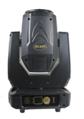
A1.2 |  | 24x10W 帕灯 | CF-32410A | 电压: 100 - 240V AC 产品尺寸：325x250x325mm 包装尺寸：260x260x370mm 净重：4.0KG 毛重：4.5KG 性能特点： 24颗高亮度10W四合一 50,000小时使用寿命，低功率消耗 铸铝机箱具有优越的散热功能 RGBW/RGBWY无限混色及彩虹效果，可变幻出16.7W种色彩 内置程序可通过控台控制 1-20HZ电子频闪 0-100%线性调光及闭光功能 （24颗粒四合一/五合一|六合一不防水帕灯）采用18颗四合一/五合一|六合一大功率LED；LED数码显示，高级光学透镜，混色优异。 高档铸铝外壳，专为大功率LED光源设计，外型美观，散热优良 | 13 | 台 |  |  | 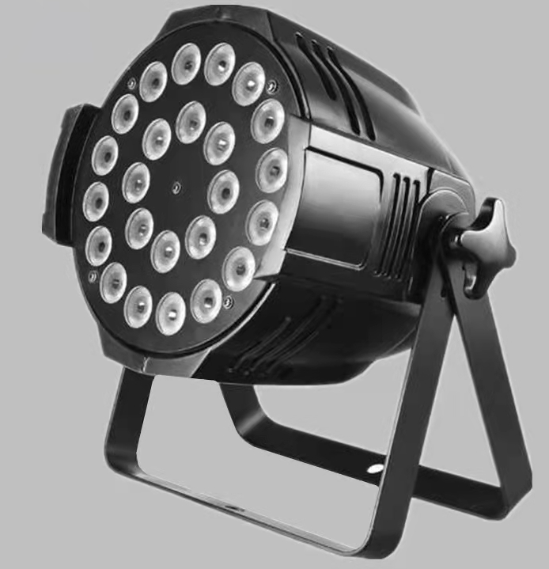
A1.3 |  | 250W 三合一摇头灯 | CF-380S | 电压:AC110-240V,50/60Hz 光源规格：250WLED灯 特点：图案，染色，光束三合一. 调光: 0-100%线性调节 频闪: 双片式频闪(0.5-9次/秒) 调焦: 线性调焦 变焦: 线性变焦 电动对焦：光束角度2°-60°， 雾化:0-100%线性雾化 多彩片:0-100%线性多彩镜片 光学镜头: 高精度胶合光学镜头组合 颜色：1个固定颜色轮11个色片+白光（可半色效果）线性彩色转换及双向变速旋转彩虹效果. 固图：1个固定盘（14个固图+白光）可变速抖动/双向流动效果。 效果盘：1个固定效果图案盘，可双向变速旋转 旋转盘：1个旋转可更换图案轮有7个旋转图案+白光，可变速抖动/双向流动效果 棱镜盘：任意二种棱镜效果且可叠合组合棱镜动态效果,可正反向旋转切换效果 水平扫描:540度(160bit精度扫描)电子纠错. 垂直扫描:270度(160bit精度扫描)电子纠错. 通道模式:24个国际标准DMX512通道,主从模式. 显示：彩色触摸显示屏 电机：三相电机，散热系统：内置对流风扇，带过热保护功能。 通道：20/24CH或者自定义通道模式 防护等级：IP20，可选防雨罩防护等级可高达IP44 | 8 | 台 |  |  | 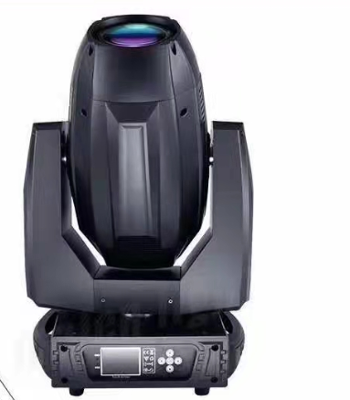
A1.4 |  | 200W lED聚光灯 | CF-LED200C | 功能特点 LED聚光灯，匠心外观设计，优质压铸铝，结构紧凑。 模块化设计，人性化操作界面，便于日常维护。 光源采用了大功率COB LED，使用寿命长达50000小时。 应用二次聚光光学系统，光斑柔和、亮度均匀、分布细腻。 独有专利导热技术，热能快速导出。 其功能保留了传统螺纹镜钨丝灯功能外，还专门针对摄影机做了色彩校对。 适用于电视台、高清演播室、智能视频高清会议室、高清智能摄影棚、多功能厅等场所 功率：150W/200W 总功率：200W 色温：3200K，5600K可选 电压：AC100-240V 光场角：10-60 控制信号：DMX512 通道：1 色温：2700-10000可定做 显色指数：90以上 发光角度：15-45度调节 刷新频率：8000KHZ 产品尺寸：510*300*240MM 包装尺寸：700*320*300MM 净重：7.5KG 毛重：9KG | 8 | 台 |  |  | 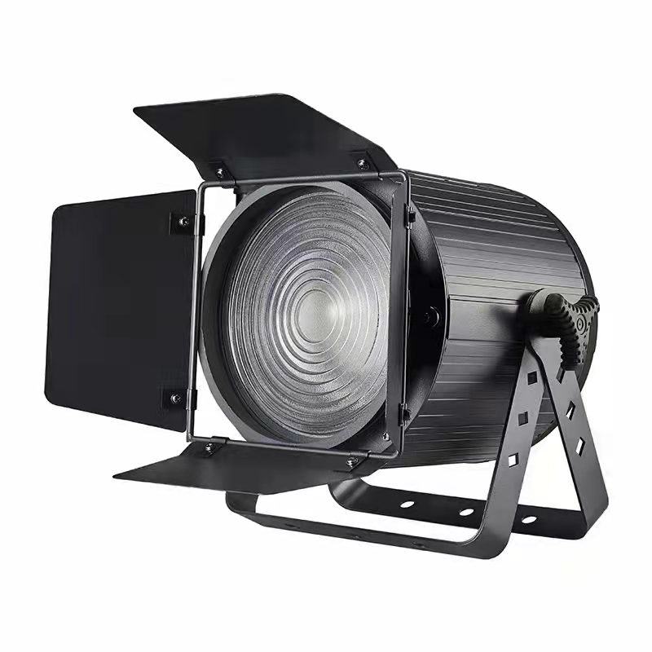
A1.5 |  | 12x40W 摇头染色灯 | CF-1240A | 产品参数 输入电压:110-240 V, 50/60 Hz 功率:500 w 光源:OSRAM LED12颗40W, RGBW 4in1混色 工作年限:50000小时左右 IP等级:IP20 工作温度:-20℃-40℃ 控制方式:DMX 512，自动，主从，声控 4种通道模式:STD/HSI/GUI/EXT (17/11/18/25CH) 功能:染色、频闪、变焦、光束效果 潘:540°(16位)电动调整 倾斜:270°(16位)电动调整 变焦范围:9°~ 50° 器调光:0 - 100% 显示屏:蓝色液晶显示屏 净重:15KG | 8 | 台 |  |  | 
二、控制系统
A2.1 |  | Quartz | 灯光控制台 | 采用功能强大新型直观的泰坦Tian 9.1操作系统 强大的现场场景控制 酷睿双核处理器，120G固态硬盘，4G内存 支持中文菜单显示，且内置多种语言 反映灵敏的宽屏界面，屏幕全触屏，中英文界面 内置15.6寸触摸屏，可扩展17寸触摸屏 12个DMX512输出端口，2048个DMX通道 支持Artnet,并可扩展至12个DMX输出口，6144个通道 20个场景及跑灯主控 超过1000个虚拟重放 与珍珠专家演出文件兼容 10个宏按钮和宏库，可编辑任何程序 强大的CMY调色功能 支持涂鸦式手写功能，可预览服务器或数字的内置素材 预留一个外部的wi-fi接入点，可使用移动设备（IPhone、IPod Touch）进行远程遥控 支持Artnet Avotalk和ctip协议支持 支持ＣＩＴＰ多媒体素材协议 超过１０００个世界主流灯具灯库，并内置Personality Builder灯库 | 1 | 台 |  |  | 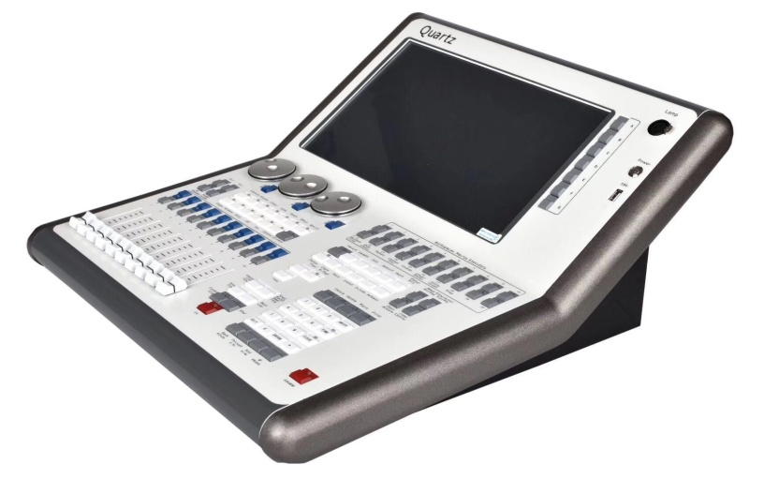
A2.2 |  | WS-600 | 雾机 | 额定电压: AC220V-240V，50Hz 控制方式: 面板控制,遥控，DMX512 持续喷烟时间: 无延迟，不间断 预热时间: 无需预热 额定功率: 600W 限流保险：250V/5A | 2 | 台 |  |  | 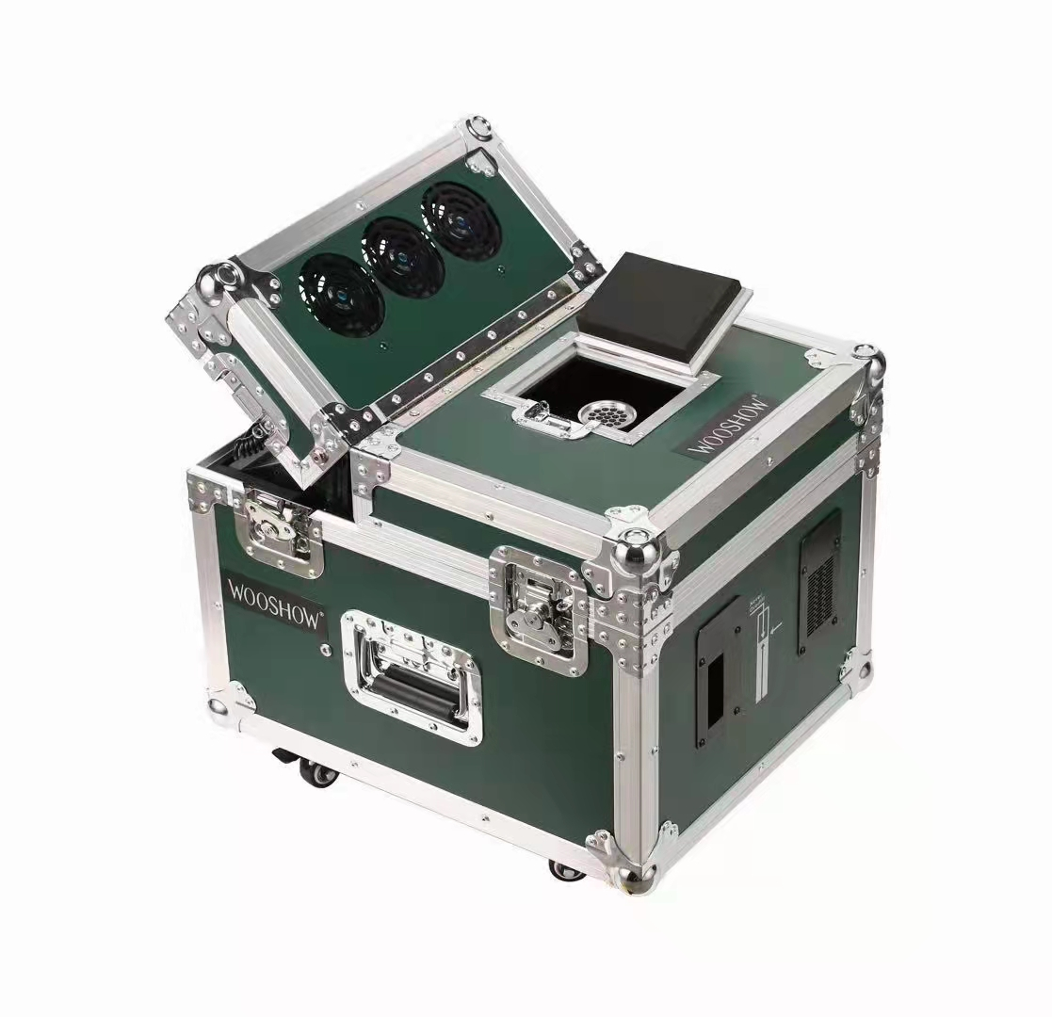
A2.3 |  | BT-8 | DMX512信号隔离放大器 | 1路DMX512信号输入，8路信号输出； 具备DMX512信号放大功能，延长DMX512信号传输距离每一路的输入/输出信号均采用磁隔离技术； 频率：50Hz/60Hz； 输入/输出：1路/8路（全隔离）； 信号连接：5芯XLR插座； 共模瞬变抗扰度：>25 kV/µs； LED状态指示：常亮-无信号，闪烁-信号正常。 | 2 | 台
A2.4 |  | 定制 | 24直通箱 | 技术参数和特点： (1) 供电：三相五线制AC380V±10％，频率50Hz±5％. (2) 额定功率：24路×3KW; 每路1个40A插头，可适用于任何负载. (3) 过载与短路双重保护高分断空气开关.输入端子 (4) A.B.C三相工作指示灯. 设两脚和三脚万能备用插座方便使用 | 1 | 台 |  |  | 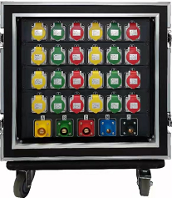
A2.5 |  | - | 雾油 | 晨雾油1L/瓶 一箱6瓶 重量：6KG | 2 | 件 |  |  | 
三、辅材
A3.1 |  | 3*2.5mm² | 电源线 | 3*2.5mm²国标阻燃电源线 | 2000 | 米
A3.2 |  | 3*0.3mm² | 信号线 | 3*0.3mm²三芯屏蔽信号线 | 1500 | 米
A3.3 |  | 16A | 工业插头 | 220V16A最大功率3000W | 100 | 个
A3.4 |  | 卡侬头 | 信号插头 | 三芯屏蔽 | 100 | 对
A3.5 |  | 安全绳 | 安全绳 | （赠送）每台灯一条 | 1 | 批
A3.6 |  | 灯钩 | 重型灯钩 | 压铸铝灯钩，可承重100公斤 | 68 | 个
A3.7 |  | 灯钩 | 灯钩 | 压铸铝灯钩，可承重100公斤 | 17 | 个
A3.8 |  | 钢结构- | 定制 | φ50mm圆管/ Q235B预埋板，辅件、油漆等 | 1 | 项
 |  |  |  |  |  |  | 灯光系统合计：RMB | ¥0

音响系统
深圳创新创业学院灯光音响视频舞美舞台设备采购安装施工项目
项目名称：音响系统 |  |  |  |  |  |  |  | 日期：
序号 | 品牌 | 产品名称 | 型号 | 产品规格参数 | 数量 | 单位 | 单价(元) | 金额(元) | 备注
B1.1 |  | TA-1008 | 线阵列 全频音箱 | 类型：8寸两分频线阵列全频音箱； 额定功率：400W； 覆盖角度：120度*10度（最大）； 灵敏度：LF：98分贝； 声压级：121分贝（持续）；127分贝（最大）； 箱体：高密度桦木夹板； 音箱单元配备： 定制1英寸高音单元1只； 定制8英寸低音单元1只； 尺寸（H*W*D）：265mm*445mm*331mm； | 8 | 只 |  |  | 
B1.2 |  | TA-1015P | 线阵列有源超低频音箱 | 类型：15寸带通式有源超低频音箱； 额定功率：1000W； 覆盖角度： 灵敏度：96分贝； 声压级：122分贝（持续）；128分贝（最大）； 箱体：高密度桦木夹板； 音箱单元配备： 定制15英寸低音单元1只； 尺寸（H*W*D）：500mm*445mm*700mm； 重量（KG）：42.8； | 4 | 只 |  |  | 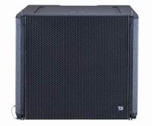
B1.3 |  | TM-115FS | 舞台返送有源音箱 | 类型：15寸两分频全频音箱； 功率：500W； 覆盖角度：100度*70度； 灵敏度：104分贝； 声压级：130分贝（持续）；136分贝（最大）； 箱体：桦木夹板； 音箱单元配备： 定制1英寸高音单元1只； 定制15英寸低音单元1只； 尺寸(H×W×D)：677×436×445mm； 重量（KG）：23.2 | 2 | 只 |  |  | 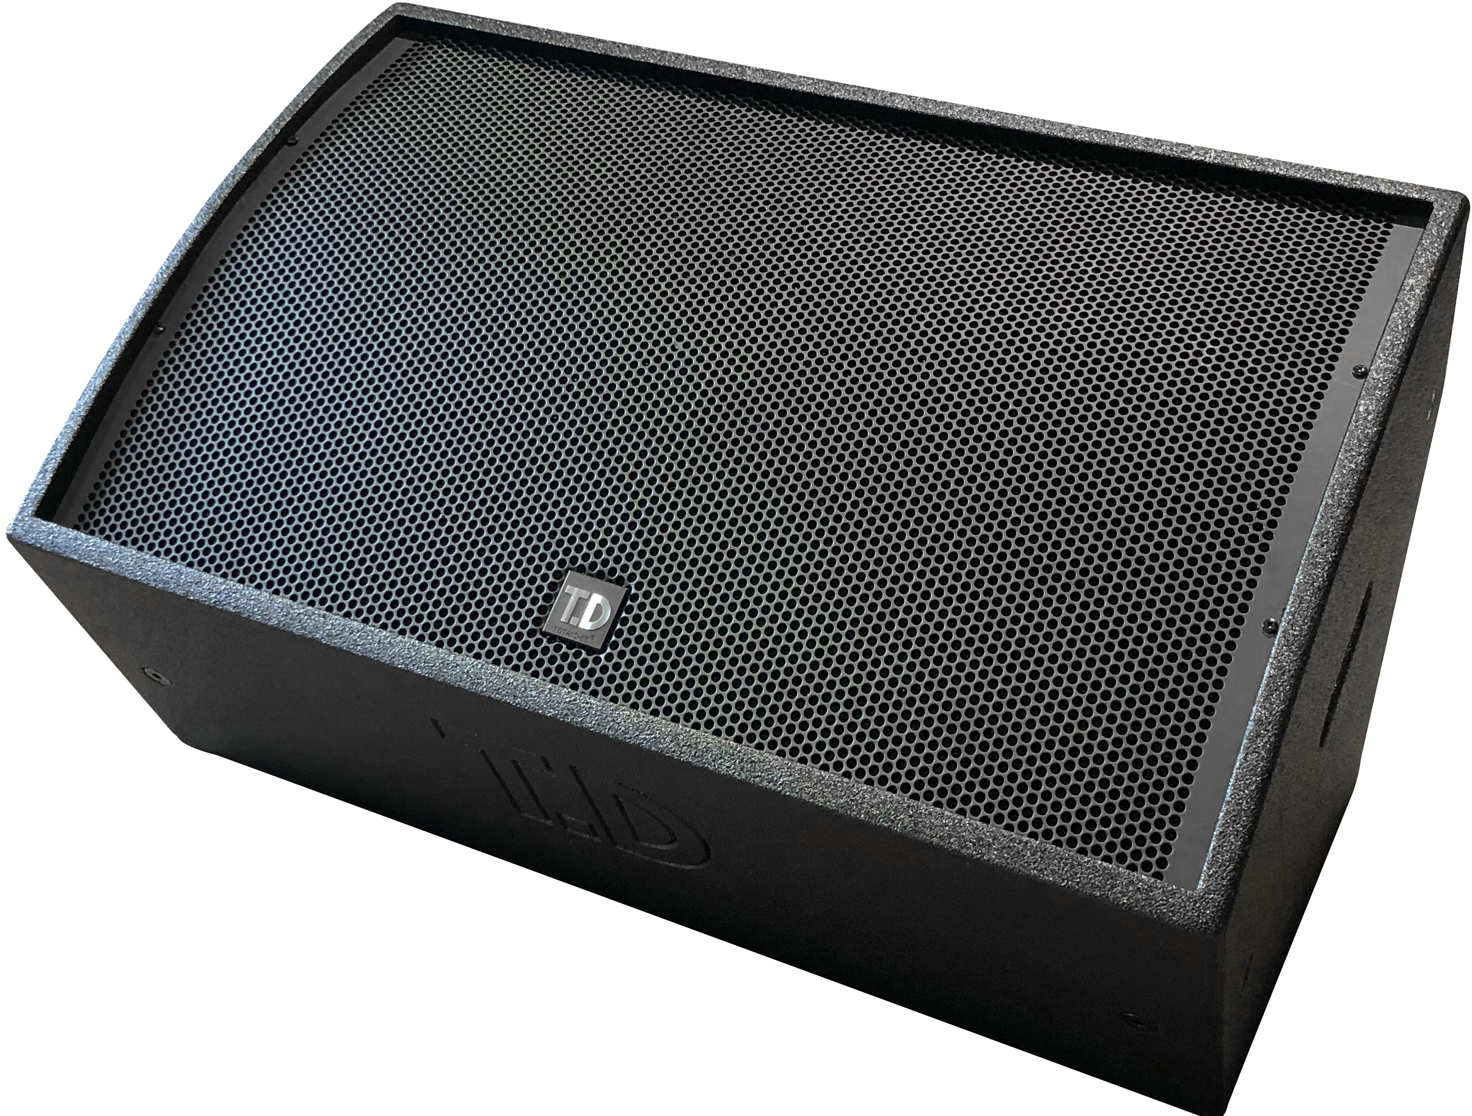
B1.5 |  | TB-R8/PRO | 吊架 | TA-1008；TA-1015P线性阵列音箱专用吊架； 最多可吊挂16只SL-R8线性阵列音箱； 安全系数为7:1； | 2 | 付 |  |  | 
B1.6 |  | 定制 | TM-115FS航空箱一装二 | 监听音箱专用运输航空箱；最多可以存放2只TM-115FS全频音箱 | 1 | 只 |  |  | 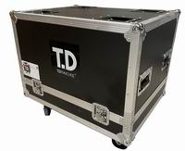
二、控制系统
B2.1 |  | M32R Live | 数字调音台 | Behringer X32 Producer 40通道数字调音台 数字调音台将您需要轻松混音和录制现场表演所需的所有内容打包到一个精巧，适合公路使用的程序包中。但是，凭借其惊人的Midas设计的麦克风前置放大器，这款调音台也可以在录音棚中使用。40个输入和16个混合总线可为您提供所需的灵活性，而32 x 32 USB接口可提供与主要DAW的即时兼容性。您还将获得认真的信号处理能力，可以针对任何大小的会话快速进行配置。凭借其惊人的直观界面， Behringer X32 Producer数字调音台功能： 自动混音产生自动增益共享和麦克风回音 X-Touch集成允许通过以太网直接控制参数 设置完整的分频而不使用矩阵混合 输出极性相反，便于扬声器对准 重新设计的X32-Edit应用程序具有新界面，全屏功能，浮动窗口，可配置的推子层等 40输入，25总总线数字混音器 16个混合总线，主LCR，6个矩阵总线 16个可编程Midas设计的麦克风前置放大器可提供发烧级音质 高度可配置，具有40个输入通道和17个电动推子 6个矩阵混合总线；16个混合总线功能插件；6段参量均衡器和动力学 强大的场景管理功能，可轻松处理复杂的作品 32 x 32 USB接口提供与主要DAW的即时兼容性 可选的Behringer P-16个人监控系统的Ultranet连接 可通过AES50端口准备好96 x 48数字蛇（单独出售） 随附Tracktion 4音乐制作软件 技术规格 类型： 数字 频道： 32 输入-麦克风前置放大器： 16 x XLR 幻像电源： 32个通道 输入-其他： 2 x RCA（辅助），6 x TRS（辅助） 输出-主要： 8 x XLR 输出-其他： 2 x RCA（辅助），6 x TRS（辅助） 输入-数字： 32个USB，2个AES50（32个通过可选的数字蛇） 输出-数字： 32 x USB /火线，2 x AES50（32通过可选的数字蛇） 辅助发送： 16 x辅助发送 发送/返回I / O： 6 x TRS 巴士/团体： 总计25（16 x总线，主LCR，6 x矩阵） 频道插入： 虚拟（物理分配给AUX输入/输出 顶嘴： 是 数据I / O： 以太网，USB，MIDI I / O USB： 1 x B型，1 x A型 计算机连接： USB（32 x 32） I / O扩展插槽： 1 x插槽（包括32x32 USB接口） 耳机： 2 推子： 17 x 100mm（电动） 均衡器频段： 4频段参量均衡器（Mix Bus上的6频段） 效果： 是 运输控制： 通过分配部分 DAW控制： 是 可机架安装： 是 高度： 6.4“ 深度： 19.9英寸 宽度： 19.3英寸 重量： 25.1磅 | 1 | 台 |  |  | 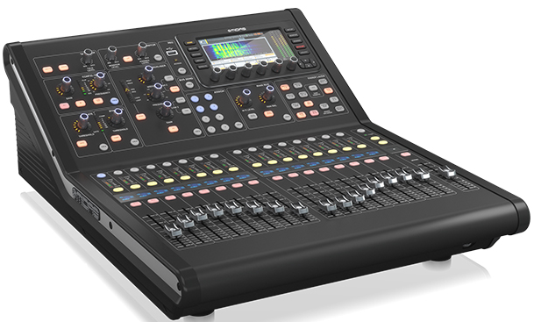
B2.2 |  | EW 100G4 835s | 无线手持话筒 | 接收机 EM 100 G4 天线接头：2BNC插口 尺寸：190x212x43mm 重量：980克 电源：12VDC 降噪：≥70dB RF灵敏度:对于52dBAeffs/N THD总谐波失真:≤0.9% 频点可调范围:高达42MHZ 音频输出:6.3毫米插头(非平衡)+ 12dBu XLR插口(平衡)+ 18dBu 信噪比:≥110dBA 调制:宽频FM 发射器 SKM 100 G4 尺寸：50x256mm 重量：450克 电源：2节AA电池,1.5V或BA2015accupack 音频频率响应:80~1800H频率 频率稳定性:≤+15ppm THD总谐波失真:≤0.9% 频点可调范围:高达42MHZ RF 输出功率: ≤MW 信噪比:≥110dBA 调制:宽频FM 音头 MMD835 声压级:154dB 换能原理:动圈 拾音模式:心形 灵敏度:2.1mv/Pa | 6 | 台 |  |  | 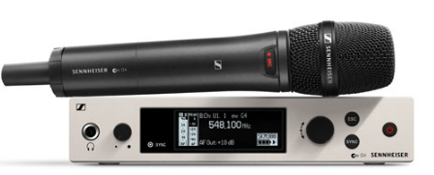
 |  | EW 100G4 ME2 | 无线领夹话筒 | 接收机 EM 100 G4 天线接头：2BNC插口 尺寸：190x212x43mm 重量：980克 电源：12VDC 降噪：≥70dB RF灵敏度:对于52dBAeffs/N THD总谐波失真:≤0.9% 频点可调范围:高达42MHZ 音频输出:6.3毫米插头(非平衡)+ 12dBu XLR插口(平衡)+ 18dBu 信噪比:≥110dBA 调制:宽频FM 发射器 SKM 100 G4 尺寸：50x256mm 重量：450克 电源：2节AA电池,1.5V或BA2015accupack 音频频率响应:80~1800H频率 频率稳定性:≤+15ppm THD总谐波失真:≤0.9% 频点可调范围:高达42MHZ RF 输出功率: ≤MW 信噪比:≥110dBA 调制:宽频FM 音头 MMD835 声压级:154dB 换能原理:动圈 拾音模式:心形 灵敏度:2.1mv/Pa | 2 | 套 |  |  | 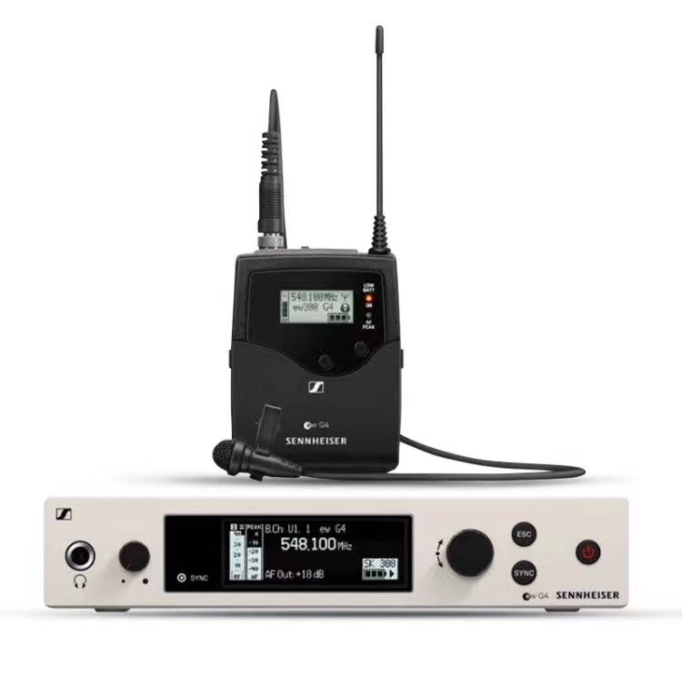
B2.3 |  | ASA 214 | 无线放大器 | 阻抗:50Ω 尺寸:212x168x43毫米 重量: 1090克 功耗:2.0A连接接收器和增强器 存储温度:-20°C-+70°C 工作温度: -10°C-+55°C 电源: 13.8VDC(带NT 1-1电源装置) 天线接头:BNC 频率范围 470-870MHz(UHF), 1785-1800MHz(1G8) 工作相对湿度:5-95% | 2 | 套 |  |  | 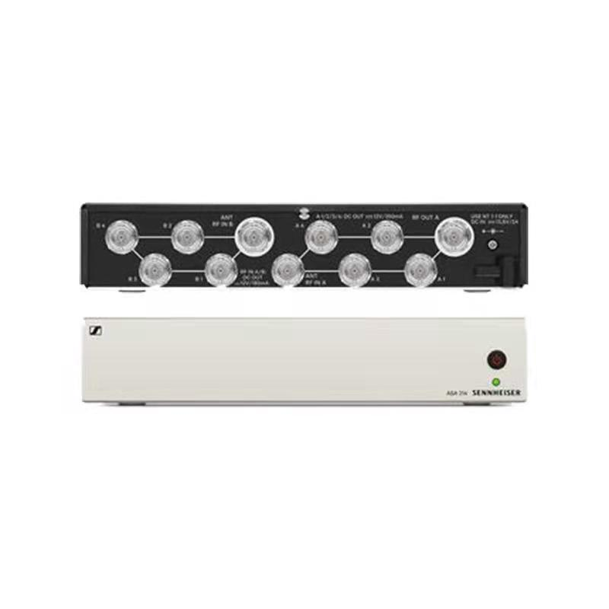
B2.4 |  | ADP-UHF | 天线 | 阻抗:50Ω 接头:BNC 拾音模式:directional 天线增益：4dBi 频率范围:450-960MHz 开启角度:+ -50degrees | 4 | 片 |  |  | 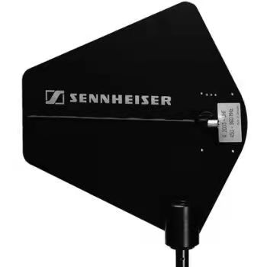
三、辅材
B3.1 |  | LA-820+ | 电源时序器 | 最大输入电流 : 63A 单路最大输出电流 : 16A 工作电压:220V/50-60Hz 每一路功率: 3000W 输入与输出电压：AC输入电压=AC输出电压（下订单前请说明，可选配电压：110V输入=110V输出，220V输入=220V输出） 输出电源插座：万用插座,符合欧美标准。前面板1路直通式万用插，后面板8个受控万用插座 插座材质：每个插座材质磷铜，均通过检验才安装 每一路开关间隔时间 ：1秒 ，每一路带开关指示灯，前端配置一个保险开关按钮（BYPASS） 继电器：宁波松乐牌(原厂正品) 电路板线路：采用60%高纯度锡，高端分流技术,经强化加粗处理 变压器：A&C原厂正品 电源线：3*6平方的电缆线 电压显示表：有 ，（每通道可以单独受控） 机箱高度：1.5U（符合机柜按照标准） 开关：空气开关 受控功能：有 ，（每通道可以单独受控） 带232中控接口 联机支持：是，（可支持8台设备同时联机使用）联机端口：6.5米芯线插口 滤波器：电容滤波器 | 2 | 台 |  |  | 
B3.2 |  | 定制 | 标准机柜 | 600mmx1000mx600mm 风扇+隔热板+电源 | 1 | 台 |  |  | 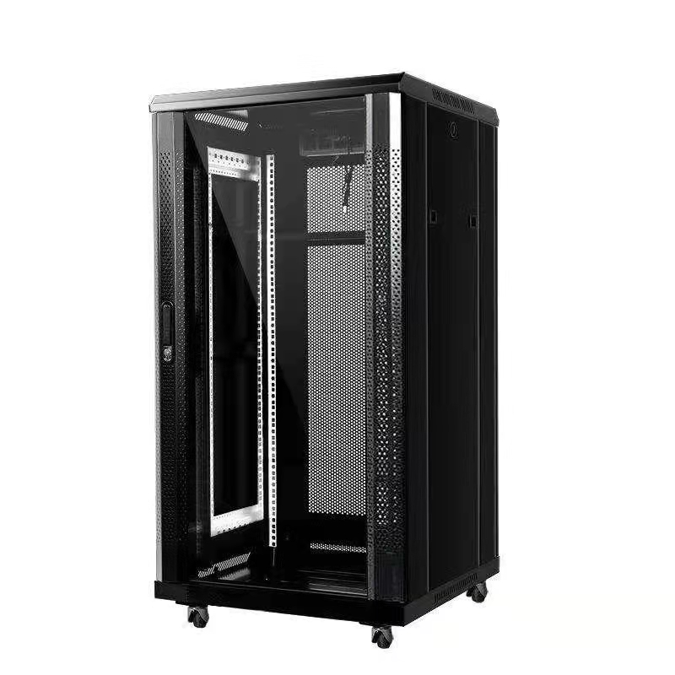
B3.3 |  | D90 | 智能点歌系统 | 高清电容触摸屏 全新西数蓝盘2T（黑，白两色可选） 分辨率：4k，高清 视频输出：hdmi 内置网卡 功 率：20w 输入电压：12v 4A（110-240V）50/60HZ 音 频：进口雅马哈解码芯片 核心CPU：H6 机身材质：原装进口高清LED液晶屏+钢琴烤漆 接 口：光纤、HD、AV、USB、COM、VGA 支持格式：DVD、VCD、H264、H265、TS、MKV、MP3、RMVB、mpeg、avi,MP4等 支持设备：无线点歌、墙板、鼠标键盘、无线飞鼠、红外触摸屏，语音点歌 | 1 | 套 |  |  | 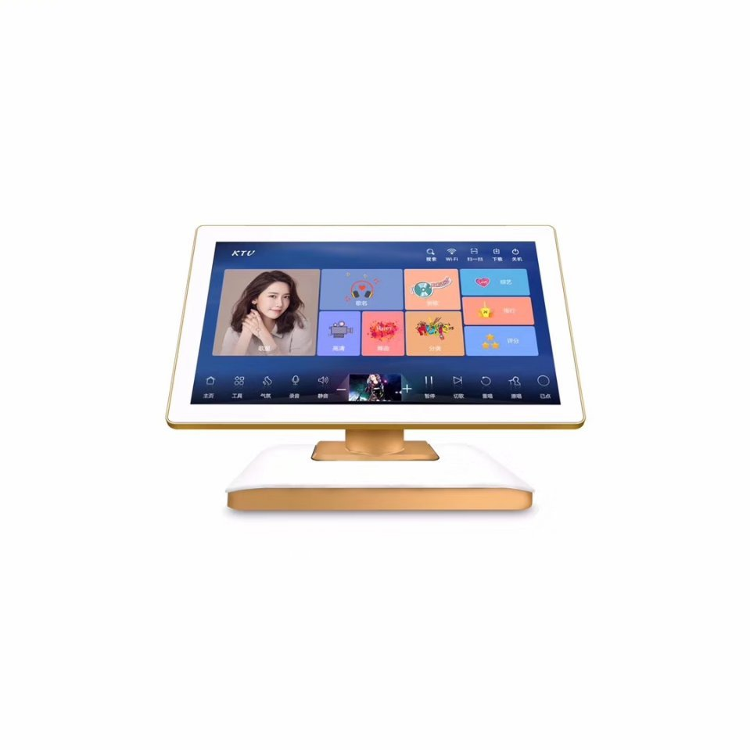 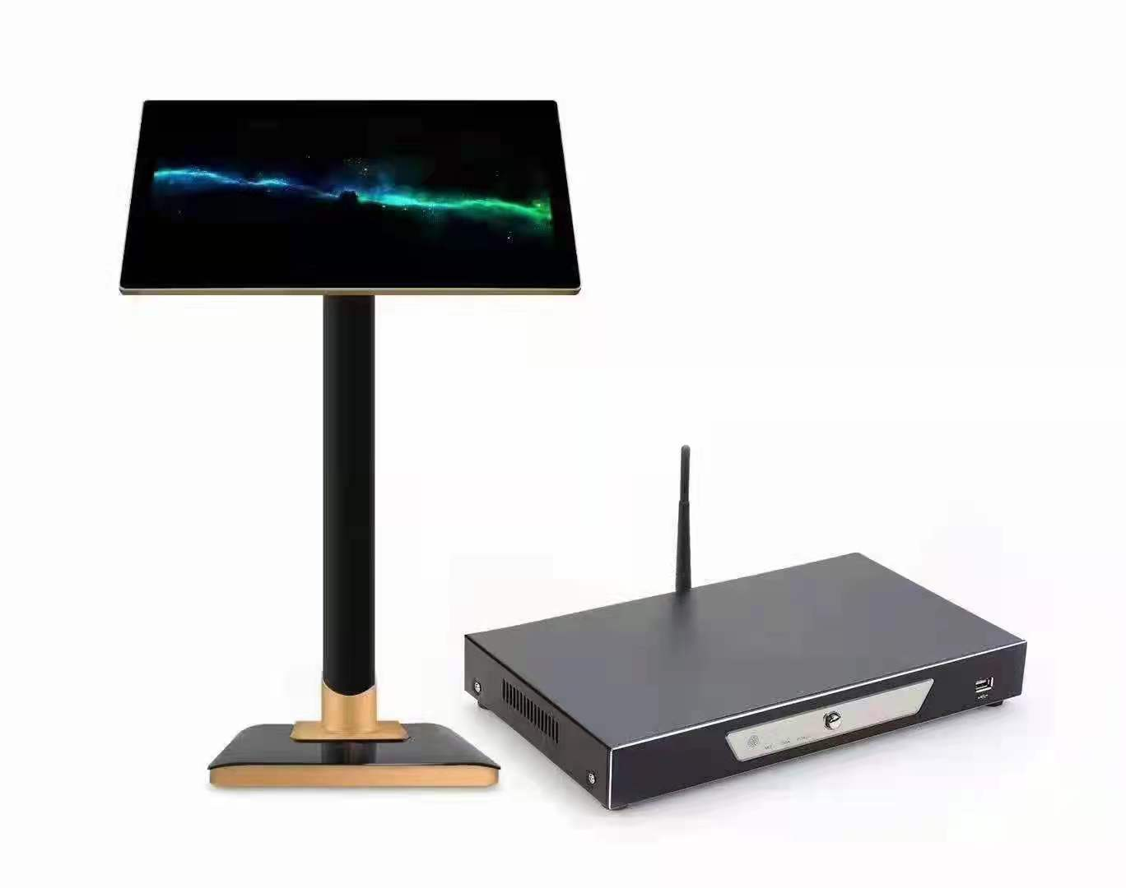
B3.4 |  | s08 | 麦克风支架 | 自锁底座 横杆长度：810mm 高度调节：860-1460mm 净重：2.0KG 承重：3.0KG 底座材质：PA材质 | 4 | 付 |  |  | 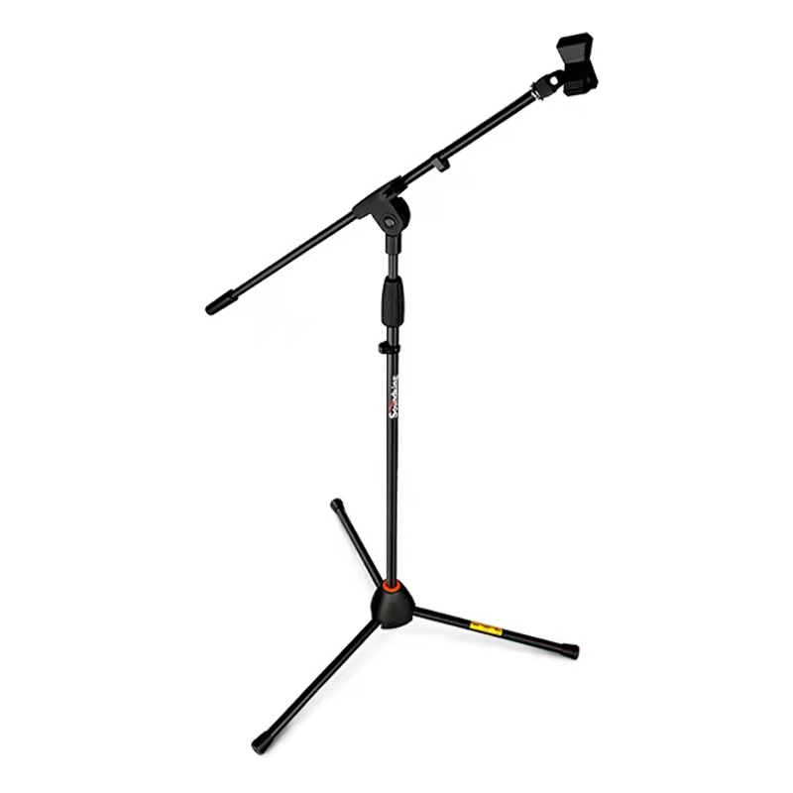 /
B3.5 |  | RVV-2*0.3mm² | 信号线 | 2*0.3mm²双芯屏蔽信号线 | 2000 | 米
B3.6 |  | 国标 | 音箱线 | RVV2*2.5MM | 500 | 米
B3.7 |  | 国标 | 辅材 | 音箱接头，信号线插头、电源插头，音箱吊挂结构 | 1 | 批
 | 设备合计（RMB）： |  |  |  |  |  | 设备合计（RMB）： | ¥0

